Location map
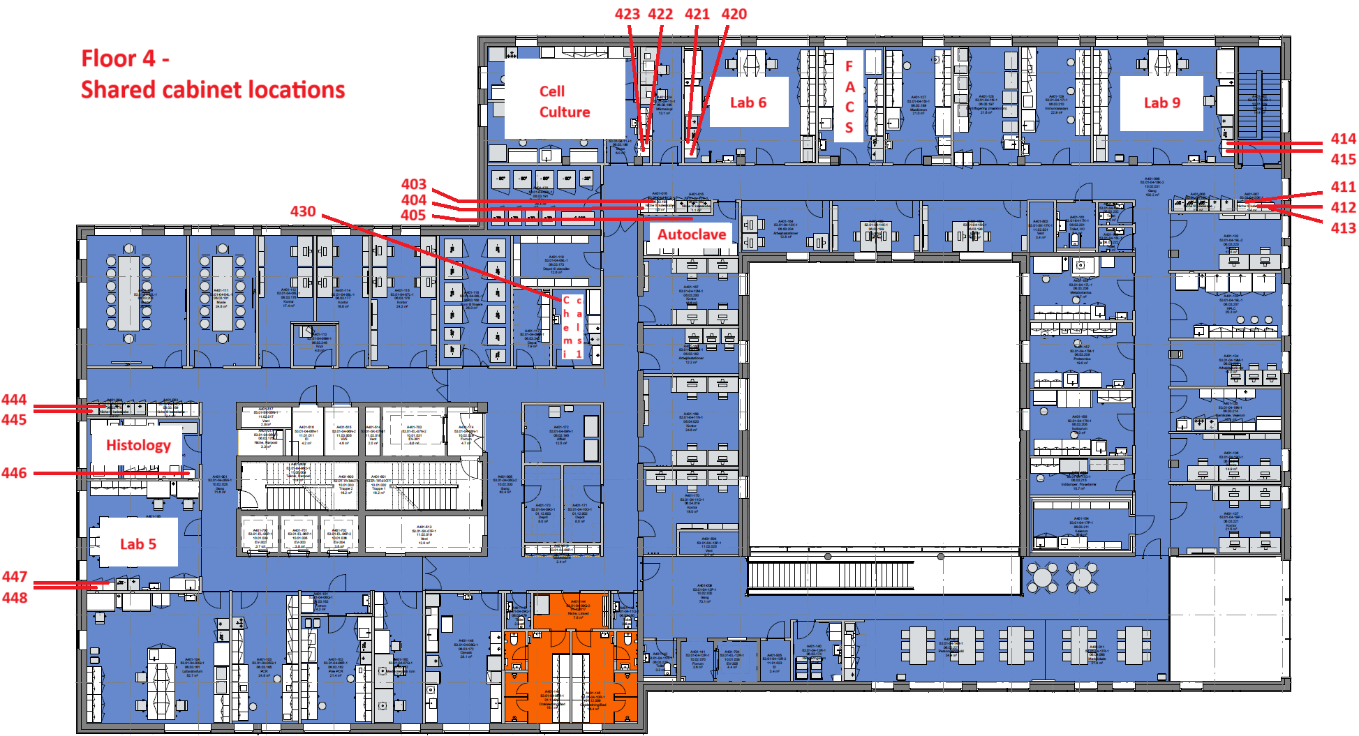

How to use
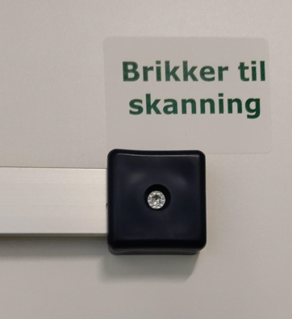
How to use the BRIK cabinets: |  | Hvordan fungerer BRIK skabene:

Everyone can use the meterial in the BRIK cabinets |  | Alle kan benytte materialet i BRIK skabenene
The BRIK cabinets are checked every week |  | BRIK skabene tjekkes hver uge
The BRIK cabinets are filled every 14 days |  | BRIK skabene opfyldes hver 14. dag
The system works as follows: |  | Systemet fungere således:
 | Is the basket with items almost empty |  | Er kurven med vare ved at være tom
 | move the BRIK from the basket and onto |  | flyttes brikken fra kurven op på
 | the rail on the cupboard door marked: |  | skinnen på skabslågen der er mærket:
 | "Brikker til skanning" |  | "Brikker til skanning"
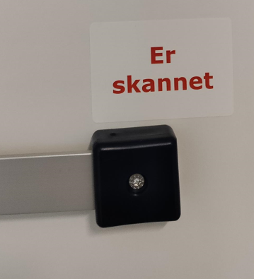
When the Supply Staff come around, the BRIK are |  | Når Forsyningspersonalet kommer rundt, skannes
scanned and the following week the basket are |  | Brikken og ugen efter leveres varen og kurven
filled |  | opfyldes
When the BRIK has been scanned, the BRIK is moved |  | Når Brikken er skannet flyttes brikken, af
by the Supply Staff, to the rail marked: |  | forsyningspersonalet, til skinnen mærket:
"Er skannet" |  | "Er skannet"
When the basket is filled with new items the |  | Når kurven fyldes op med nye varer af
Supply Staff moves the BRIK back on the basket. |  | forsyningspersonalet flyttes brikken tilbage
 |  | på kurven
There are two different BRIKs
 |  | Der er to forskellige BRIKKER
One BRIK with blue corners, shows that the items
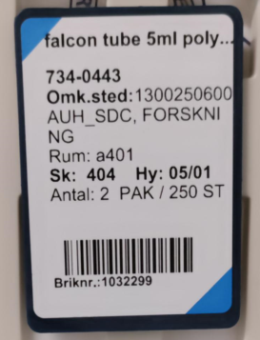
might have have longer delivery time, |  | En BRIK med blå hjørner viser at varen er en
as they are stock items. |  | skaffevarer og derfor har længere leveringstid.
It may take more then 14 days for the product to arrive |  | Der kan gå mere end 14 dage før varen
and you have to be aware of that, by moving the BRIK |  | leveres og du skal være opmærksom på at
til "Brikker til skanning" before the basket is completely |  | flytten BRIKKEN til skanning og derfor bestille
empty. Perhaps move the BRIK already when the basket |  | nye varer før kurven er helt tom (måske allerede
is half empty. |  | når den er halv tom)

One BRIK without blue corners shows that the items |  | En BRIK uden blå hjørner viser at varen er en
are stock items, and therefore delivered the following |  | lagervarer og derfor leveres ugen efter.
week. |  | Her kan man vente til kurven er tom eller
Here you can wait until the basket is empty or almost |  | næsten tom før BRIKKEN flyttes til skanning
empty before the BRIK is moved for scanning.
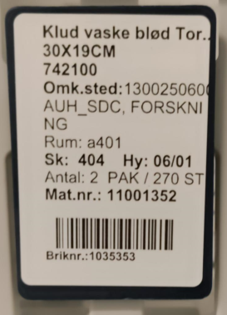
 |  | BRIK skabe ved SDCA har følgende turnus:
BRIK cabinets has the following turnus: |  | Skanning: Torsdag
Scanning: Thursday |  | Levering: Mandag (15:00-21:00)
Delivery: Monday (15:00-21:00)
 |  | Oplever du problemer
Are you experiencing problems |  | fx at brikkerne ikke bliver scannet
Fx that the BRIKs are not scanned |  | eller der ikke bliver fyldt op
or the cupboards don't fill up. |  | Kontakt da:
Please contact: |  | Mads | 29409394
Mads | 29409394
 |  | Er der behov for nye materialer eller opdateringer
Is there a need for new materials or updates |  | kontakt da:
Please contact: |  | Anette Urup Bruhn
Anette Urup Bruhn |  | anebru@rm.dk
anebru@rm.dk |  | Tel: 51736940
Tel: 51736940

How to create new items
